상품제안서
플레오맥스 65W GAN PD 고속 충전기 CtoC케이블 포함 | 상품코드: S46548

 |  |  |  |  |  |  | 02-713-8555 | www.synergygift.co.kr
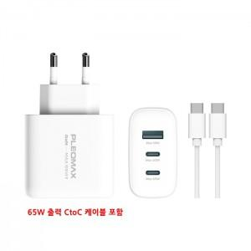 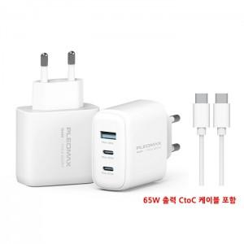 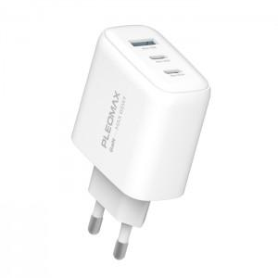

【상세/제작정보】

【인쇄/포장옵션】 | 레이저, 풀칼라 / 포장지포장

【공급단가】 | 수량 | 30~ | 100~ | 300~ | 500~ | 1,000~
*VAT별도 | 단가 | 13,750원 | 13,420원 | 12,870원 | 12,540원 | 12,210원

【상품 URL】 | https://www.synergygift.co.kr:443/src/goods_detail.php?gdno=46548

